Planilha1
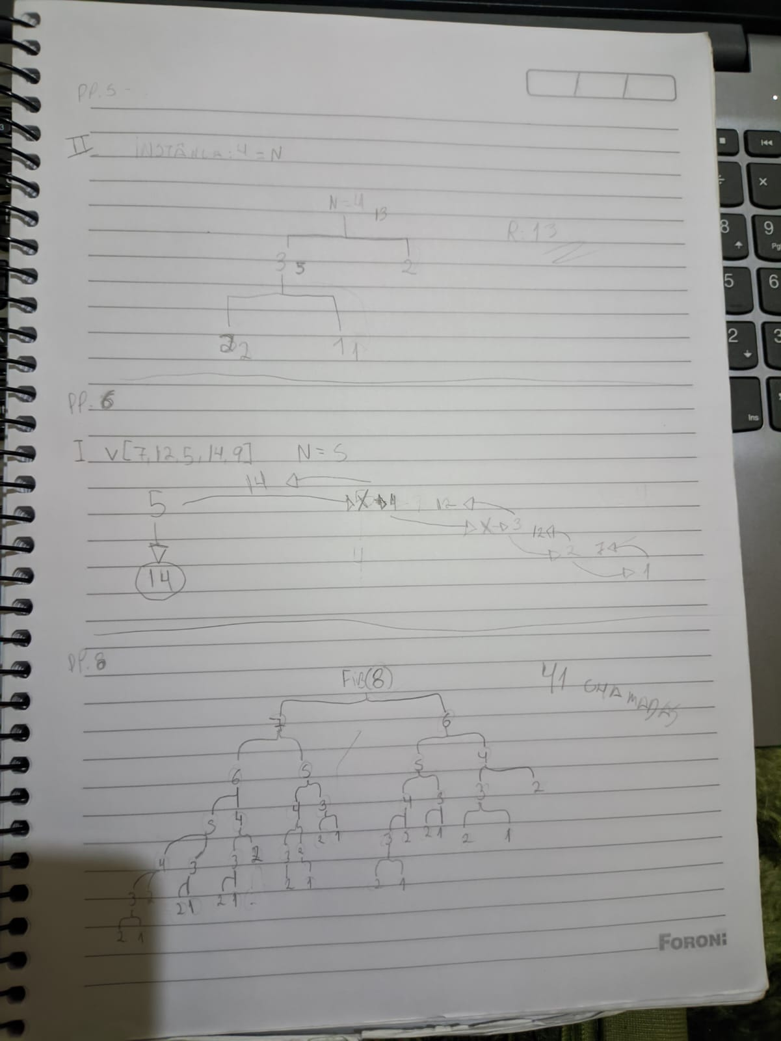
página 5 | exercício 1

Solução iterativa |  |  |  |  |  |  | Solução recursiva

instância | n | f | i | i >= 1? | return | saída | instância | fat | n | n <= 1? | n -1 | n * fat | return | saída
5 | 5 |  |  |  |  |  | 5 | 5 | 5 | f | 4 | 20
 |  | 1 |  |  |  |  |  |  | 4 | f | 3 | 60
 |  |  | 5 | v |  |  |  |  | 3 | f | 2 | 120
 |  | 5 |  |  |  |  |  |  | 2 | f | 1 | 120
 |  |  | 4 | v |  |  |  |  | 1 | v |  |  | 120 | 120
 |  | 20 |  |  |  |  | 3 | 3 | 3 | f | 2 | 6
 |  |  | 3 | v |  |  |  |  | 2 | f | 1 | 6
 |  | 60 |  |  |  |  |  |  | 1 | v |  |  | 6 | 6
 |  |  | 2 | v |  |  | 0 | 0 | 0 | v |  |  | 1 | 1
 |  | 120
 |  |  | 1 | f | 120 | 120
3
 | 3
 |  | 1
 |  |  | 3 | v
 |  | 3
 |  |  | 2 | v
 |  | 6
 |  |  | 1 | f | 6 | 6
0 | 0
 |  | 1
 |  |  | 0 | f | 1 | 1

exercício 2

